Лист1
Вид | Артикул | Фото | Наименование товара | Название | Материал | Цвет | Цена продажи | Кат
Виброкольца | B-MC2 | 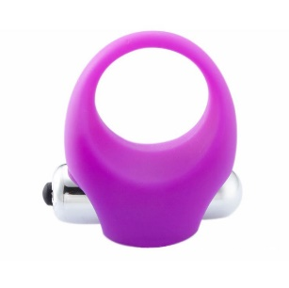 | Большое виброкольцо на член для большого удовольствия | Виброкольцо | Силикон | Фиолетовый | 3,000 | Насадки на член, кольца
Виброкольца | B-AXYC2 | 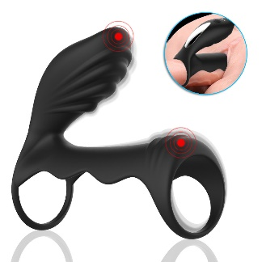 | Насадка с двумя кольцами и вибратором для клитора | Насадка с двумя кольцами и вибратором для клитора | Силикон | Фиолетовый, черный | 10,000 | Насадки на член, кольца
Виброкольца | B-AXYC3 | 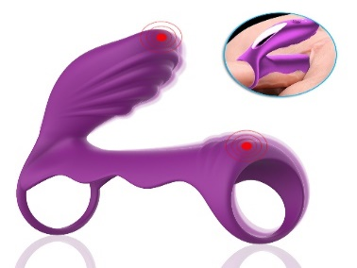 | Насадка с двумя кольцами и вибратором для клитора беспроводным пультом | Насадка с двумя кольцами и вибратором для клитора | Силикон | Фиолетовый, черный | 10,000 | Насадки на член, кольца
Кольца | ST6-9047 | 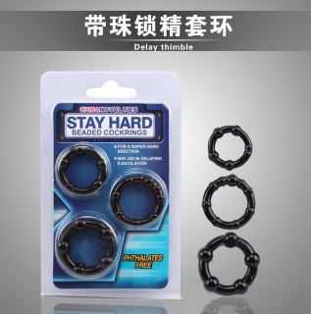 | набор из 3 силиконовых колец для улучшения эрекции, дополнительной стимуляции и задержки эякуляции. | Набор из 3 колец для члена | Силикон | Черный | 1,500 | Насадки на член, кольца
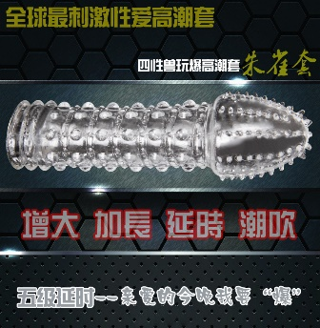
Насадка на член | ST6-9045 |  | Мягкая и нежная насадка на член | Мягкая и нежная насадка на член | Силикон | прозрачный | 1,500 | Насадки на член, кольца
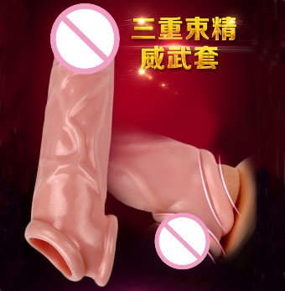
Насадка на член | NC-01 |  | Мягкая и нежная насадка на член сдерживающая эякуляцию | Мягкая и нежная насадка на член | Силикон | натуральный | 1,500 | Насадки на член, кольца
Насадка на член | ST6-9064 | 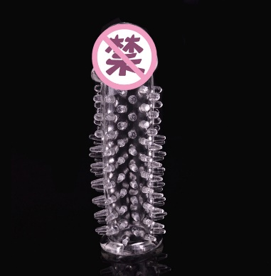 | Мягкая и нежная насадка на член сдерживающая эякуляцию | Мягкая и нежная насадка на член | Силикон | прозрачный | 1,000 | Насадки на член, кольца
Кольца | LB-80709-001 |  | Мягкая и нежная насадка на член в виде колец, сдерживающая эякуляцию | Мягкая и нежная насадка на член | Силикон | прозрачный | 1,500 | Насадки на член, кольца
Насадка на член | ST6-9055 | 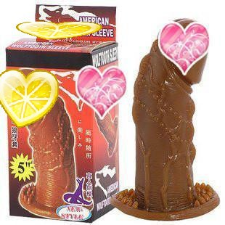 | Мягкая и нежная насадка на член | Мягкая и нежная насадка на член | Силикон | натуральный | 1,200 | Насадки на член, кольца
Насадка на член | ST6-9060 | 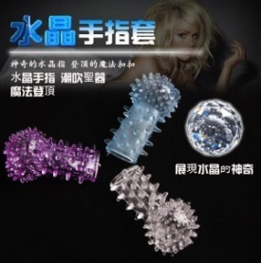 | Мягкая и нежная насадка на член | Мягкая и нежная насадка на член | Силикон | прозрачный | 500 | Насадки на член, кольца
Насадка на член | ST6-9058 | 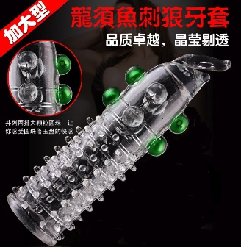 | Мягкая и нежная насадка на член | Мягкая и нежная насадка на член | Силикон | прозрачный | 1,200 | Насадки на член, кольца
Виброкольца | ST6-9051 | 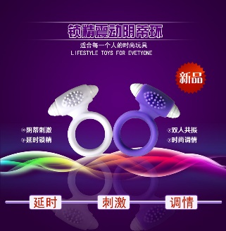 | Большое виброкольцо на член для большого удовольствия | Виброкольцо | Силикон | белый, синий | 2,000 | Насадки на член, кольца
Виброкольца | VIP-05 | 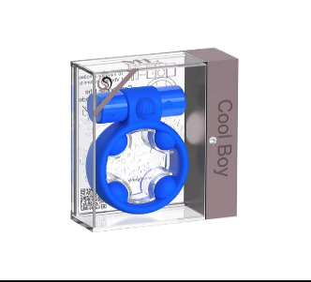 | Большое виброкольцо на член для большого удовольствия из ВИП линии | Кольцо из ВИП линии | Силикон | синий, черный | 15,000 | Насадки на член, кольца
Виброкольца | VIP-06 | 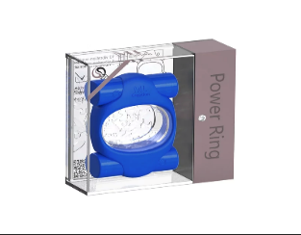 | Большое виброкольцо на член для большого удовольствия с 2 вибраторами, из ВИП линии | Кольцо из ВИП линии | Силикон | синий, черный | 17,000 | Насадки на член, кольца
Виброкольца | ED-25 |  | Насадка на член с пультом управления | Насадка на член с пультом управления | Силикон | черный | 6,000 | Насадки на член, кольца
Виброкольца | ED-26 |  | Насадка на член в виде кролика | Насадка на член в виде кролика | Силикон | черный | 5,000 | Насадки на член, кольца

